C IV - ASE 2013, HH, Teil 1

Statistisches Amt
für Hamburg und Schleswig-Holstein

 | STATISTISCHE BERICHTE
 | Kennziffer: C IV - ASE 2013, Teil 1 Bodennutzung

Die Bodennutzung in Hamburg
2013
 |  | endgültiges Ergebnis

Herausgegeben am: 1. Juni 2015

Abb. 1 (S.8)
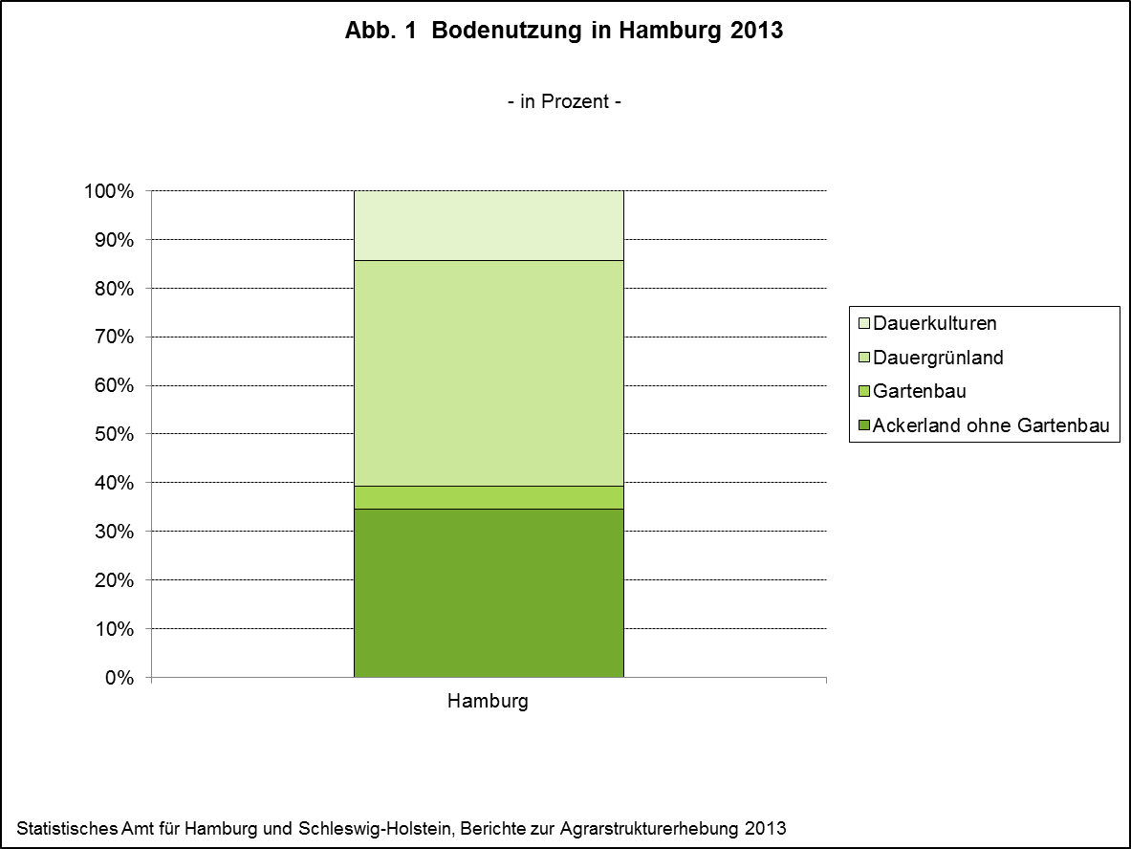

zurück zum Inhalt

Abb. 2 (S.10)
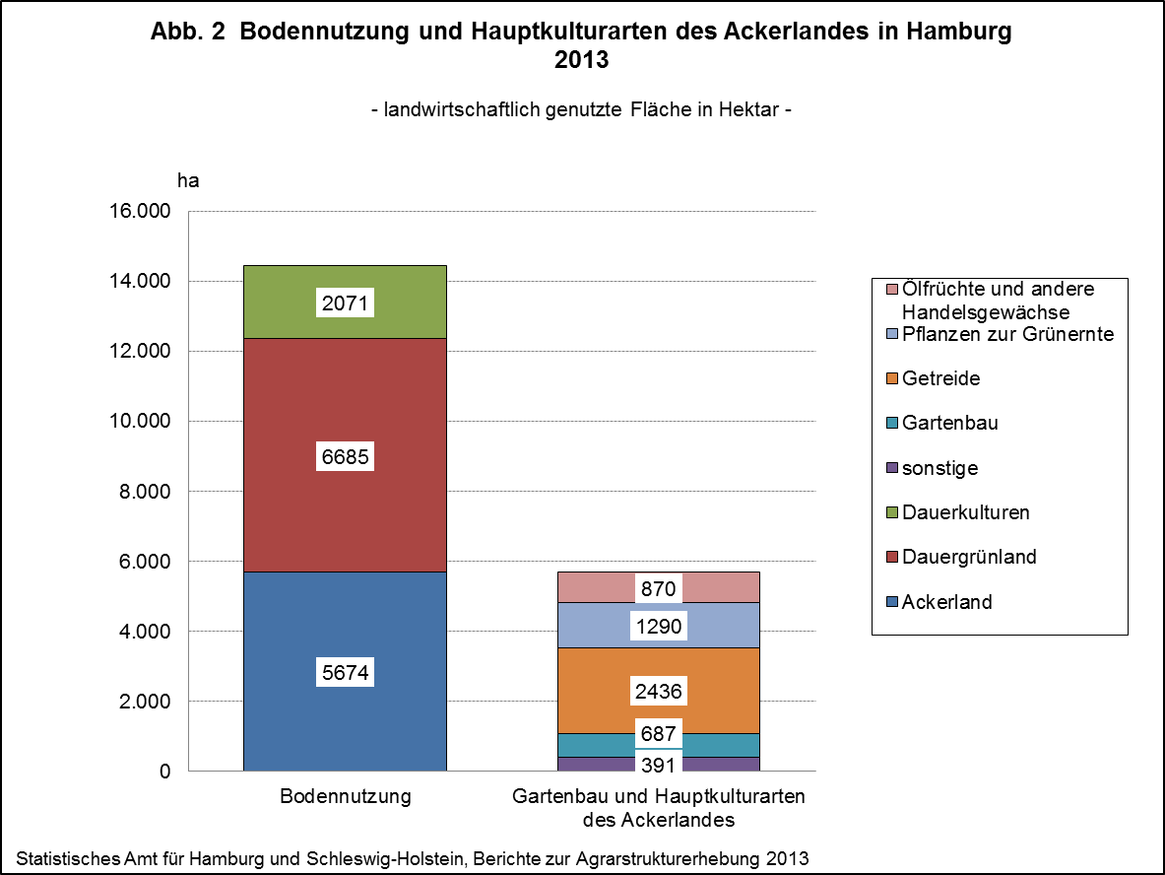

zurück zum Inhalt

Abb. 3 (S.11)
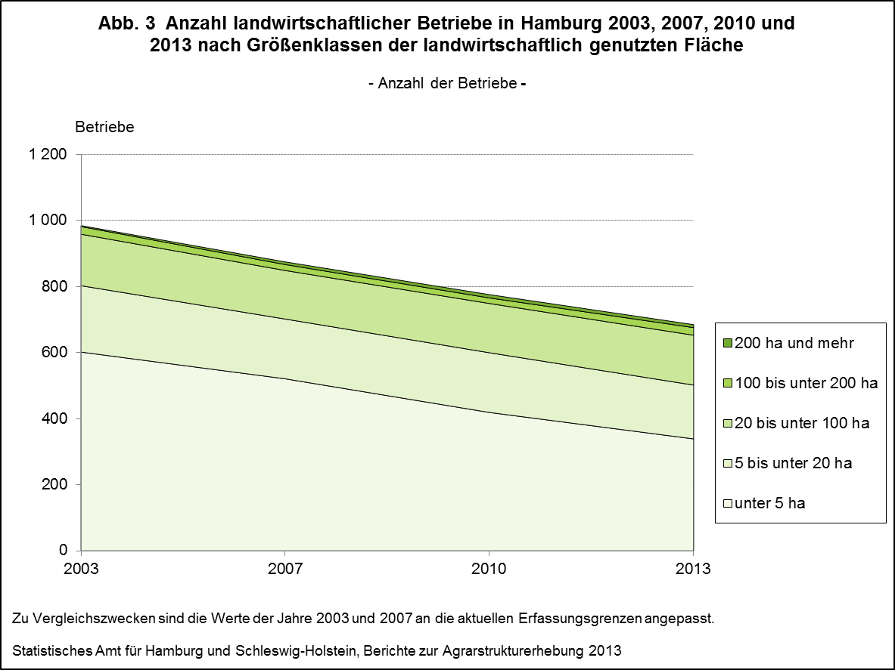

zurück zum Inhalt

Abb. 4 (S.12)
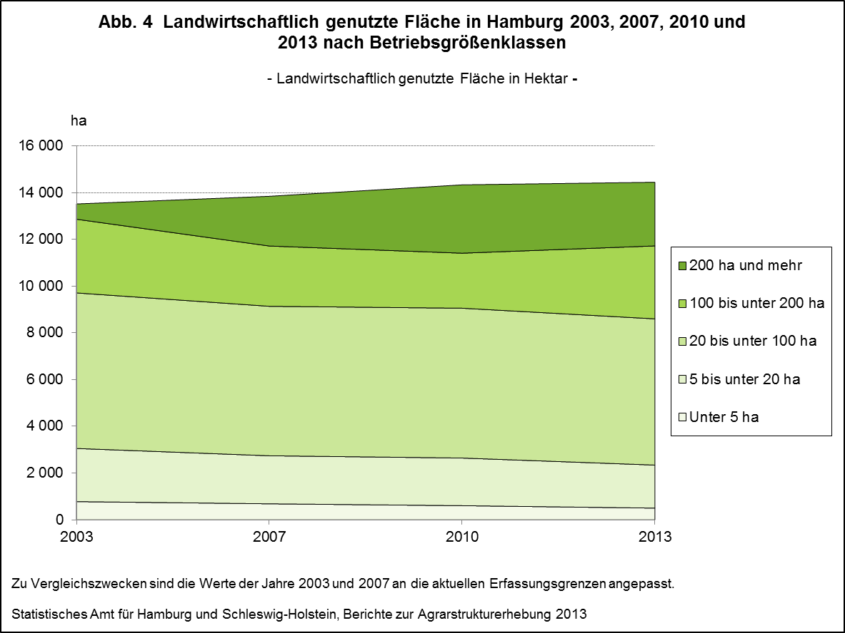

zurück zum Inhalt

Abb. 5 (S.13)
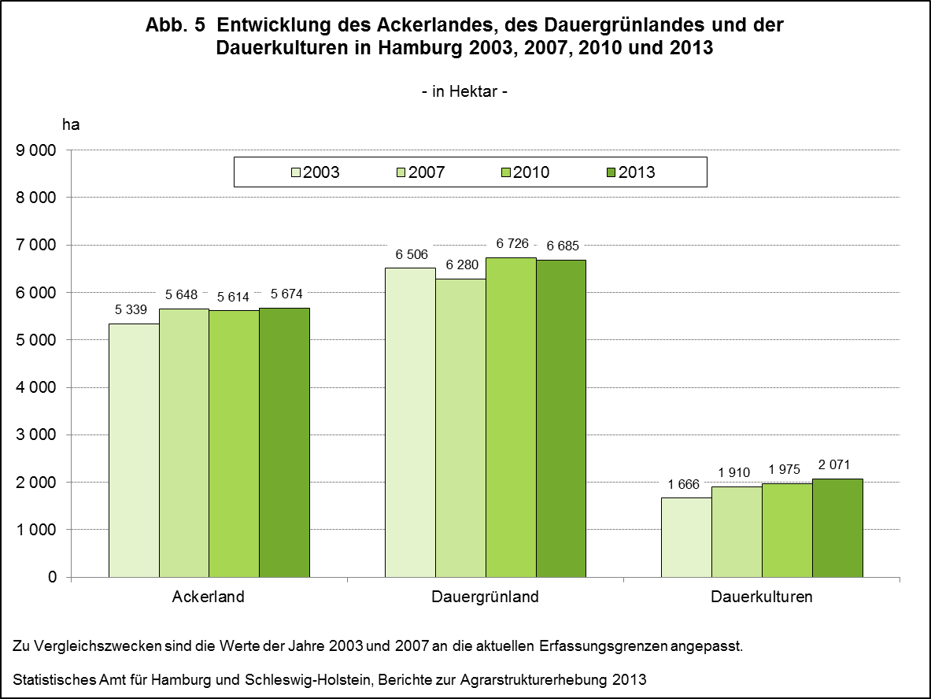

zurück zum Inhalt

Abb. 6 (S.14)
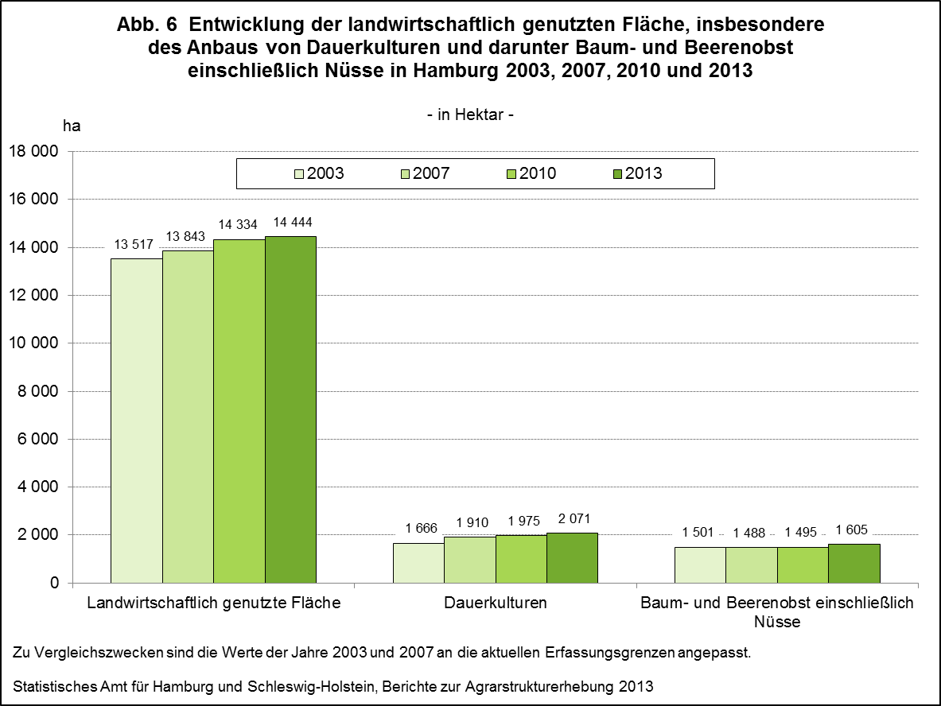

zurück zum Inhalt

Abb. 7 (S.15)
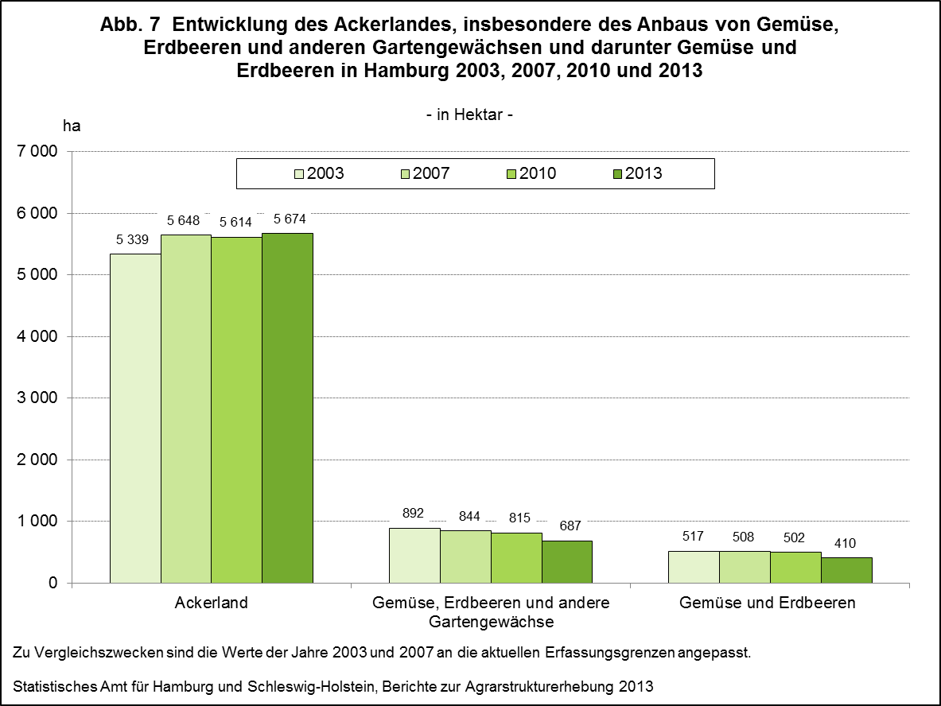

zurück zum Inhalt

Abb. 8 (S.16)


zurück zum Inhalt

Abb. 9 (S.17)
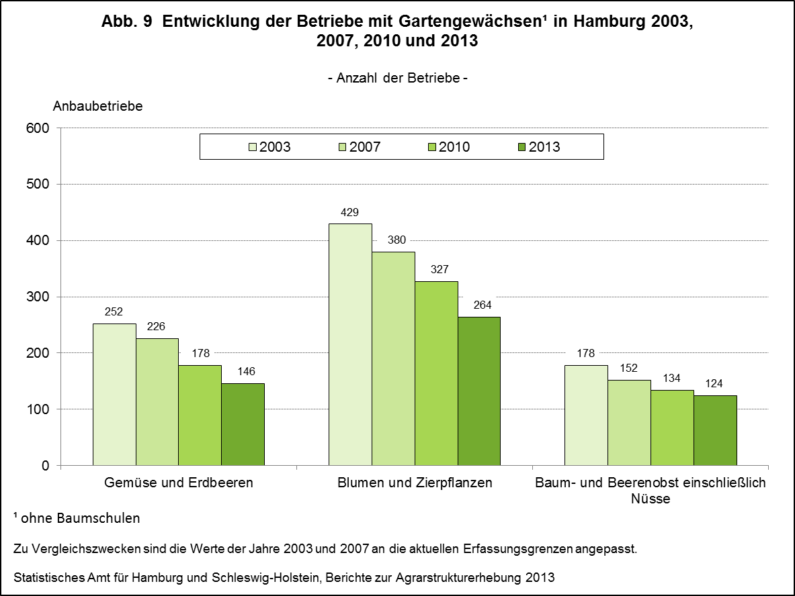

zurück zum Inhalt

Abb. 10 (S.18)
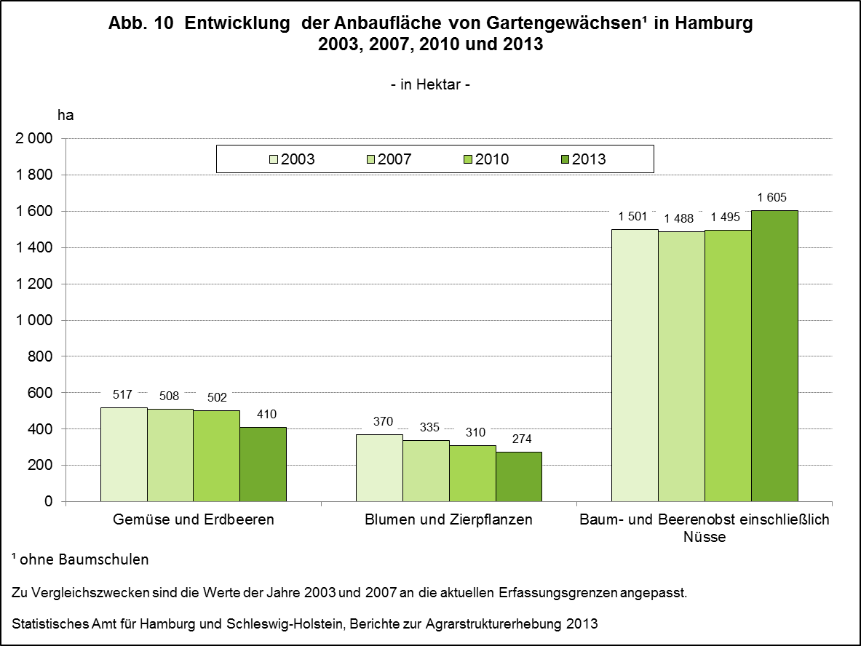

zurück zum Inhalt

